Anual
ÍNDICES DE ACCIDENTABILIDAD

 |  |  | Ene.24- Dic.24
 | Gravedad | IG | #DIV/0!
 | Frecuencia | IF | #DIV/0!
 | Accidentabilidad | IA | #DIV/0!
 | Tasa Riesgo | TR | #DIV/0!
 | No. Acc C.T.P |  | 0
 | No.Acc. S.T.P |  | 0
 | Días Perdidos |  | 0
 | Promedio personal |  | 0
 | HH.trabajadas |  | 0

 |  |  |  | Jan-24 | Feb-24 | Mar-24 | Apr-24 | May-24 | Jun-24 | Jul-24 | Aug-24 | Sep-24 | Oct-24 | Nov-24 | Dec-24 | Obj 2023 IG - IF | Real 2023 Móvil
 | Gravedad | IG |  | #DIV/0! | #DIV/0! | #DIV/0! | #DIV/0! | #DIV/0! | #DIV/0! | #DIV/0! | #DIV/0! | #DIV/0! | #DIV/0! | #DIV/0! | #DIV/0! | 0.00 | #DIV/0!
 | Frecuencia | IF |  | #DIV/0! | #DIV/0! | #DIV/0! | #DIV/0! | #DIV/0! | #DIV/0! | #DIV/0! | #DIV/0! | #DIV/0! | #DIV/0! | #DIV/0! | #DIV/0! | 0.00 | #DIV/0!
 | Accidentabilidad | IA |  | #DIV/0! | #DIV/0! | #DIV/0! | #DIV/0! | #DIV/0! | #DIV/0! | #DIV/0! | #DIV/0! | #DIV/0! | #DIV/0! | #DIV/0! | #DIV/0!
 | Tasa Riesgo | TR |  | #DIV/0! | #DIV/0! | #DIV/0! | #DIV/0! | #DIV/0! | #DIV/0! | #DIV/0! | #DIV/0! | #DIV/0! | #DIV/0! | #DIV/0! | #DIV/0!
 | N°. Acc C.T.P |  |  | 0 | 0 | 0 | 0 | 0 | 0 | 0 | 0 | 0 | 0 | 0 | 0
 | N°.Acc. S.T.P |  |  | 0 | 0 | 0 | 0 | 0 | 0 | 0 | 0 | 0 | 0 | 0 | 0
 | Días Perdidos sin arrastre |  |  | 0 | 0 | 0 | 0 | 0 | 0 | 0 | 0 | 0 | 0 | 0 | 0
 | Promedio personal |  |  | 0 | 0 | 0 | 0 | 0 | 0 | 0 | 0 | 0 | 0 | 0 | 0
 | HH.trabajadas |  |  | 0 | 0 | 0 | 0 | 0 | 0 | 0 | 0 | 0 | 0 | 0 | 0

 |  |  |  | Días perdidos |  |  | Dias perdidos |  |  | No.acc. C.T.P. |  |  | No.acc. C.T.P.
 | Fórmulas |  |  | TR = ------------------------ x 100 |  |  | IG = --------------------- x 1000000 |  |  | IF = --------------------- x 1000000 |  |  | IA = --------------------- x 100
 |  |  |  | Prom. trabajadores |  |  | H.H. Trabajadas |  |  | H.H. Trabajadas |  |  | Prom. trabajadores

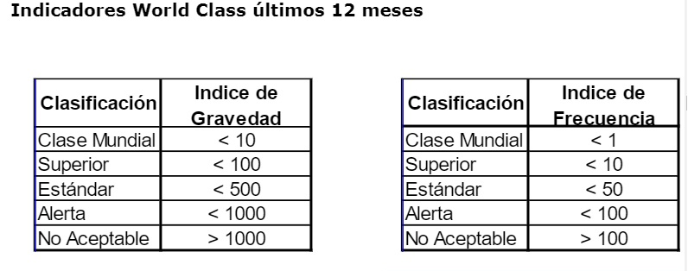

Indice de Gravedad Año 2023
Indice de frtecuencia Año 2023

Hoja1
índice de Frecuencia

 |  |  | Meses | IF | IG
 |  |  | Jan-22 | 0.00 | 0.00
 |  |  | Feb-22 | 0.00 | 0.00
 |  |  | Mar-22 | 0.00 | 0.00
 |  |  | Apr-22 | 0.00 | 0.00
 |  |  | May-22 | 0.00 | 0.00
 |  |  | Jun-22 | 0.00 | 0.00
Índice de Gravedad 2021
 |  |  | Jul-22 | 0.00 | 0.00
 |  |  | Aug-22 | 0.00 | 0.00
 |  |  | Sep-22 | 0.00 | 0.00
 |  |  | Oct-22 | 0.00 | 0.00
 |  |  | Nov-22 | 0.00 | 0.00
 |  |  | Dec-22 | 0.00 | 0.00

Índice de Frecuencia 2021

 |  |  | Meses |  | IF
 |  |  | Jan-21 |  | 0.00
 |  |  | Feb-21 |  | 0.00
 |  |  | Mar-21 |  | 0.00
 |  |  | Apr-21 |  | 0.00
 |  |  | May-21 |  | 0.00
 |  |  | Jun-21 |  | 0.00
 |  |  | Jul-21 |  | 0.00
 |  |  | Aug-21 |  | 0.00
 |  |  | Sep-21 |  | 66.84
 |  |  | Oct-21 |  | 0.00
 |  |  | Nov-21 |  | 0.00
 |  |  | Dec-21 |  | 0.00

 |  |  | Meses |  | IA
 |  |  | Jan-21 |  | 0.00
 |  |  | Feb-21 |  | 0.00
 |  |  | Mar-21 |  | 0.00
 |  |  | Apr-21 |  | 0.00
 |  |  | May-21 |  | 0.00
 |  |  | Jun-21 |  | 0.00
 |  |  | Jul-21 |  | 0.00
 |  |  | Aug-21 |  | 0.00
 |  |  | Sep-21 |  | 66.84
 |  |  | Oct-21 |  | 0.00
 |  |  | Nov-21 |  | 0.00
 |  |  | Dec-21 |  | 0.00

IF 2021 | IG 2021 | OBJETIVO IF 2022 | OBJETIVO IG 2022
233.04 | 5.55 | 116.52 | 3.88

